補足資料(イメージ図)
（案 件 名）グルメ情報Webシステム開発
（システム名）ダカラ食堂

画面遷移
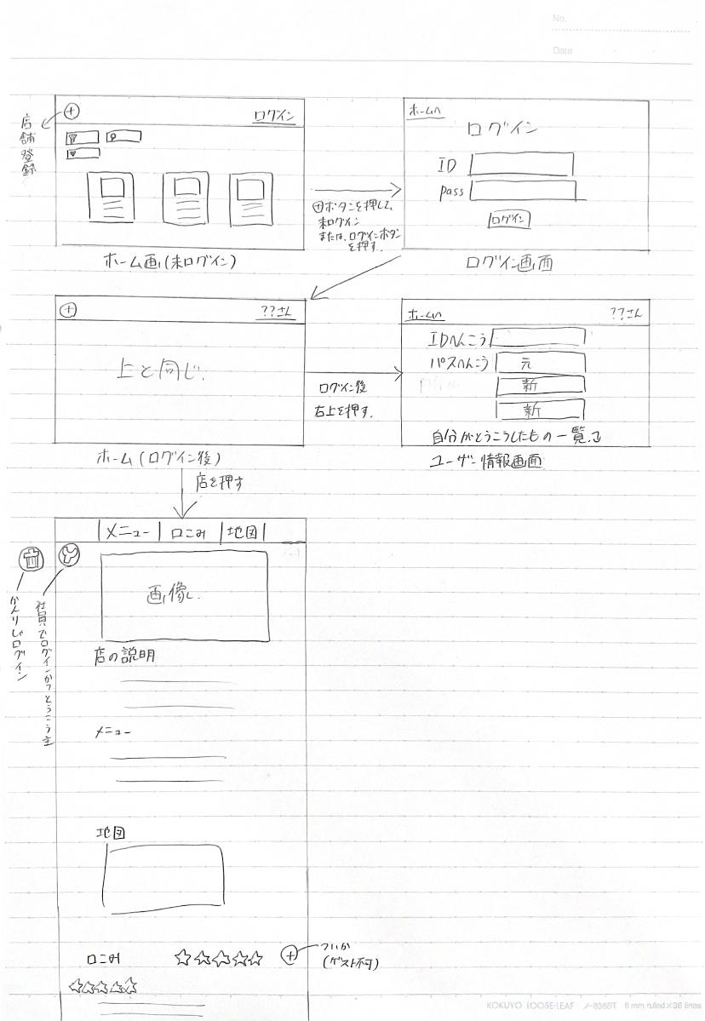

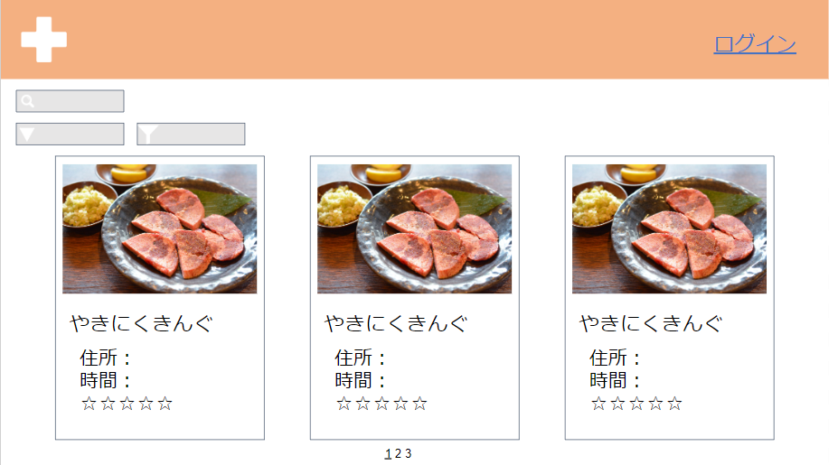
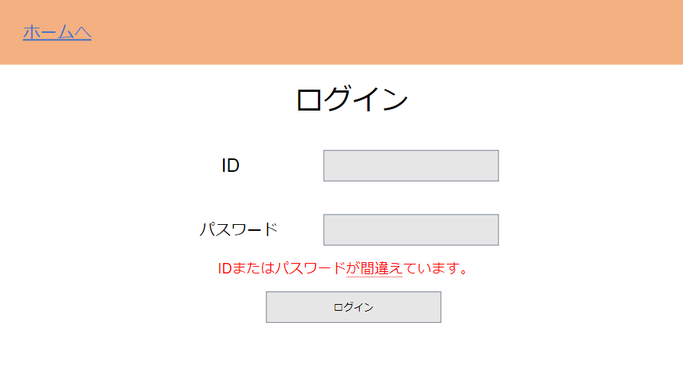

https://www.figma.com/file/Zk7Mnt27cM8jEnAEkEUWGp/Untitled?node-id=0%3A1

・アプリを起動後、自動的にゲストアカウントでログインを行う。ゲストアカウントでは機能が制限される。 ・アカウントを切り替える場合、ログアウトする必要がある。

